Sheet1
TEJUN1 | TEJUN2 |  | TEJUN3
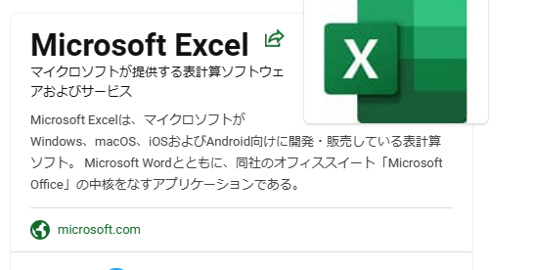
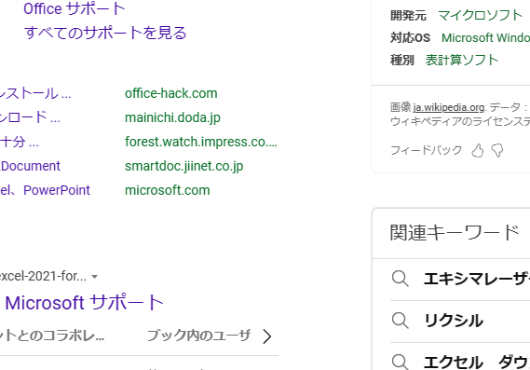
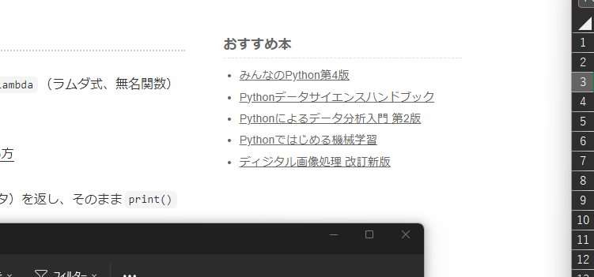

TEJUN4 | TEJUN5 |  | TEJUN6
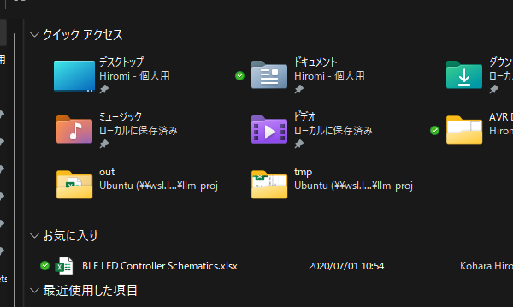
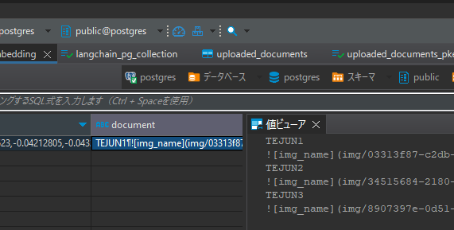
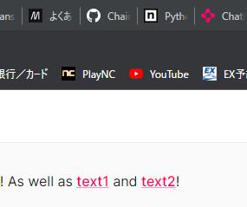

TEJUN7 |  | TEJUN8
python -m venv .venv
. .venv/bin/activate
pip install -r requirements.txt
この要素は、単純な四角形を描画するために使用されます。 2 スタイルのコンテンツの幅と高さは、四角形の幅と高さを定義します。
[注: この要素のコンテンツ モデル (CT_Rect) の W3C XML スキーマ定義は§A.6.1 にあります。 end note]

